C1-1
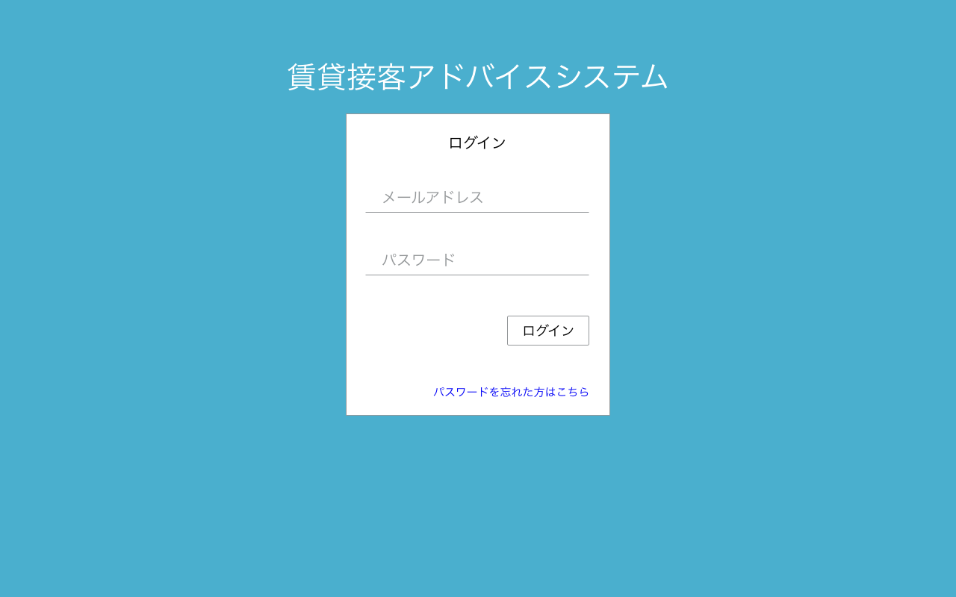

店舗スタッフがログイン可能。
・メールアドレス or
・ログインID
でログイン可

C1-2表示

C1-2
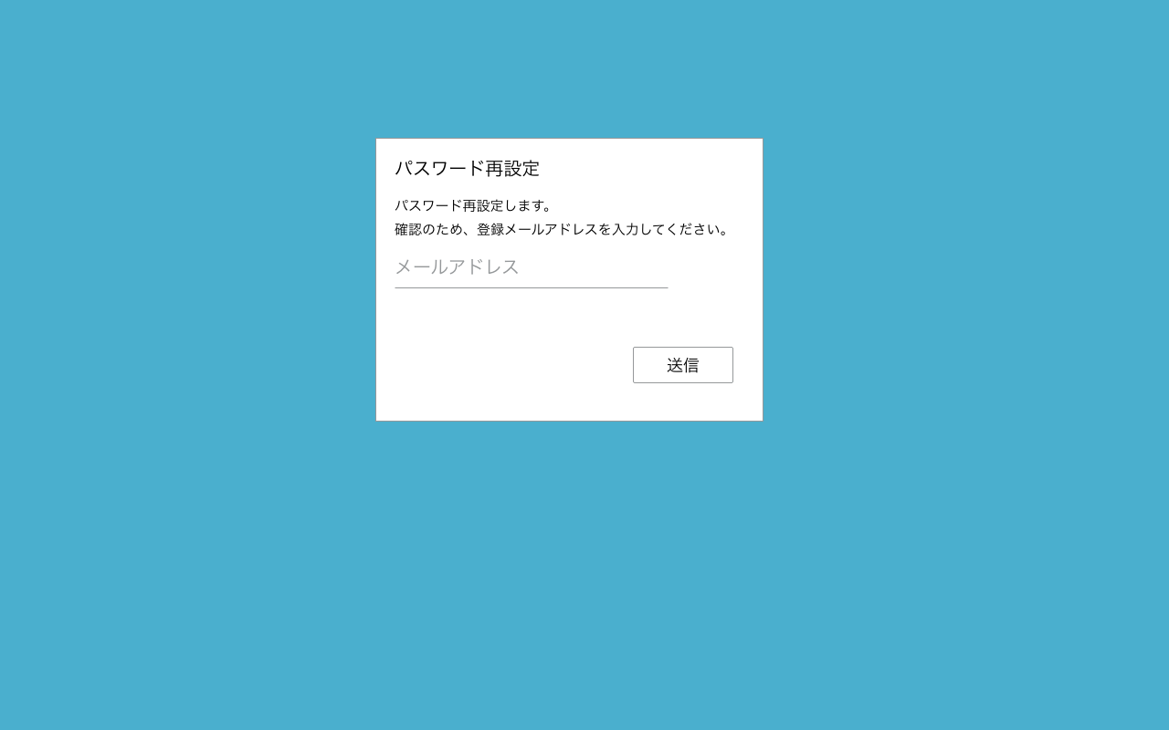
パスワード再設定フロー
パスワード再設定（パスワード入力）画面へのリンク付きメール送信処理
1.ログイン画面からパスワード忘れ画面[C1-2]へ遷移
2.メールアドレス入力後、送信ボタンを押下で、メール送信完了画面[C1-4]へ遷移
→パスワード再設定（パスワード入力）画面へのリンク付きメール送信処理
3.メールに記載のリンクからパスワード再設定（パスワード入力）画面[C1-5]へ遷移
4.パスワード入力後、パスワード再設定完了画面[C1-6]へ遷移
→パスワード更新処理

C1-4表示

C1-3
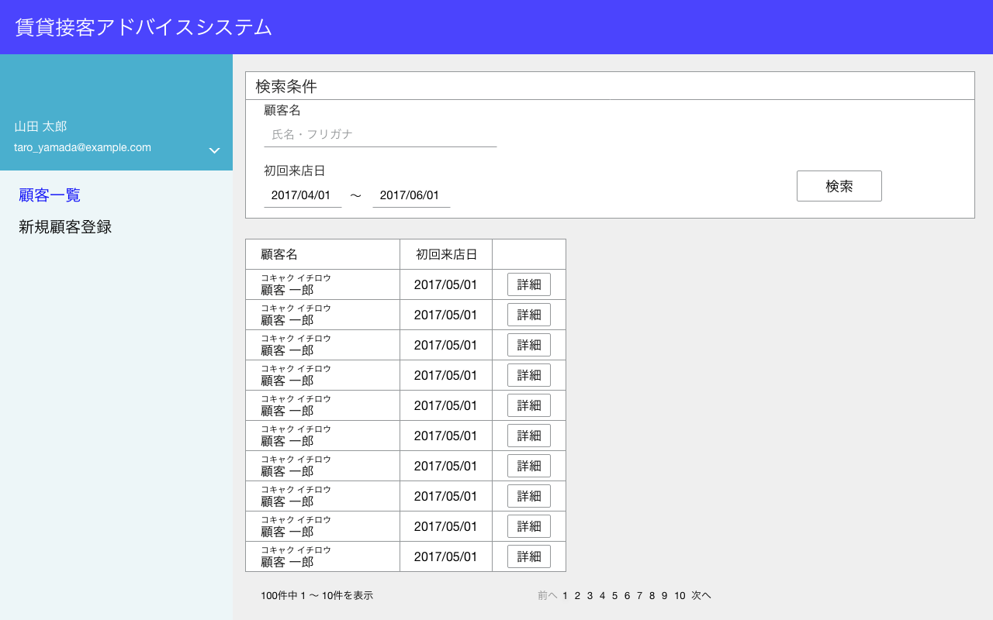

1
2

表示項目なし

表示項目
No | 項目名 | テーブル名 | カラム名
1 | スタッフ名 | staffs | last_name
 |  | staffs | first_name
2 | メールアドレス | staffs | email

C1-4
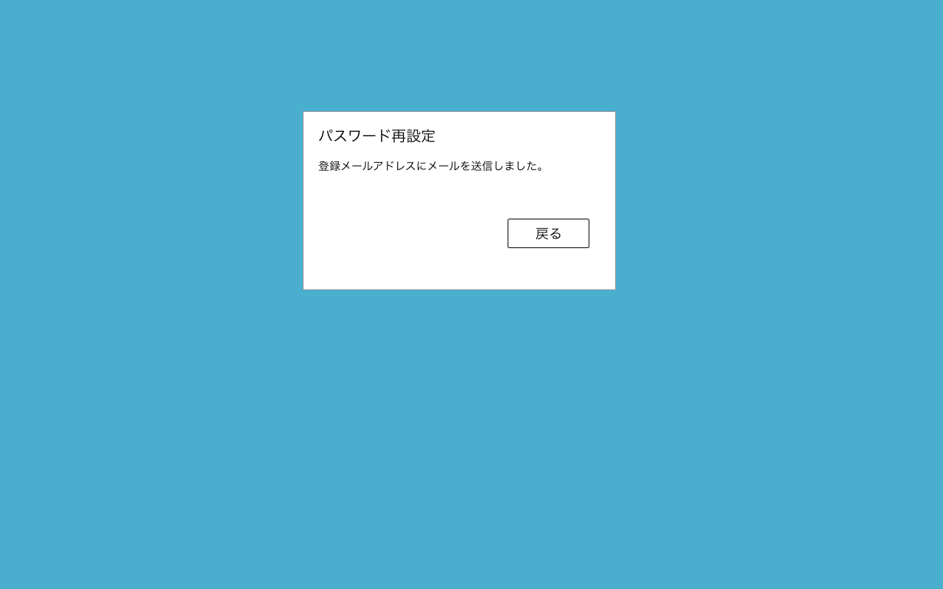
画面表示のみ
パスワード再設定フロー

1.ログイン画面からパスワード忘れ画面[C1-2]へ遷移
2.メールアドレス入力後、送信ボタンを押下で、メール送信完了画面[C1-4]へ遷移
→パスワード再設定（パスワード入力）画面へのリンク付きメール送信処理
3.メールに記載のリンクからパスワード再設定（パスワード入力）画面[C1-5]へ遷移
4.パスワード入力後、パスワード再設定完了画面[C1-6]へ遷移
→パスワード更新処理

C1-1表示

C1-5
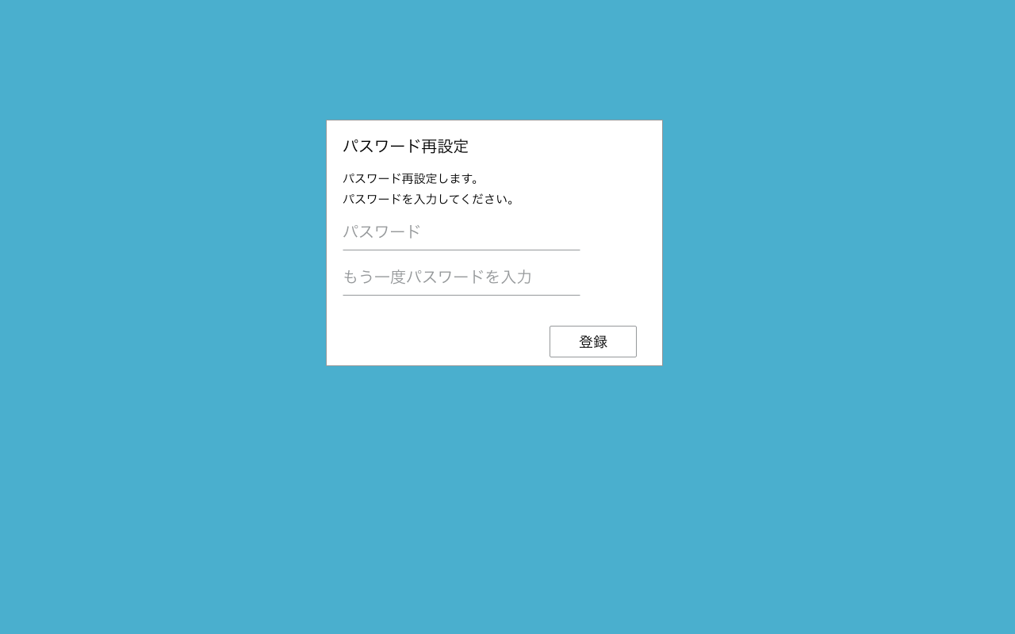
パスワード再設定フロー

1.ログイン画面からパスワード忘れ画面[C1-2]へ遷移
2.メールアドレス入力後、送信ボタンを押下で、メール送信完了画面[C1-4]へ遷移
→パスワード再設定（パスワード入力）画面へのリンク付きメール送信処理
パスワード更新処理を実施
3.メールに記載のリンクからパスワード再設定（パスワード入力）画面[C1-5]へ遷移
4.パスワード入力後、パスワード再設定完了画面[C1-6]へ遷移
→パスワード更新処理

表示項目
No | 項目名 | テーブル名 | カラム名
1 | パスワード | staffs | password

C1-6表示

C1-6
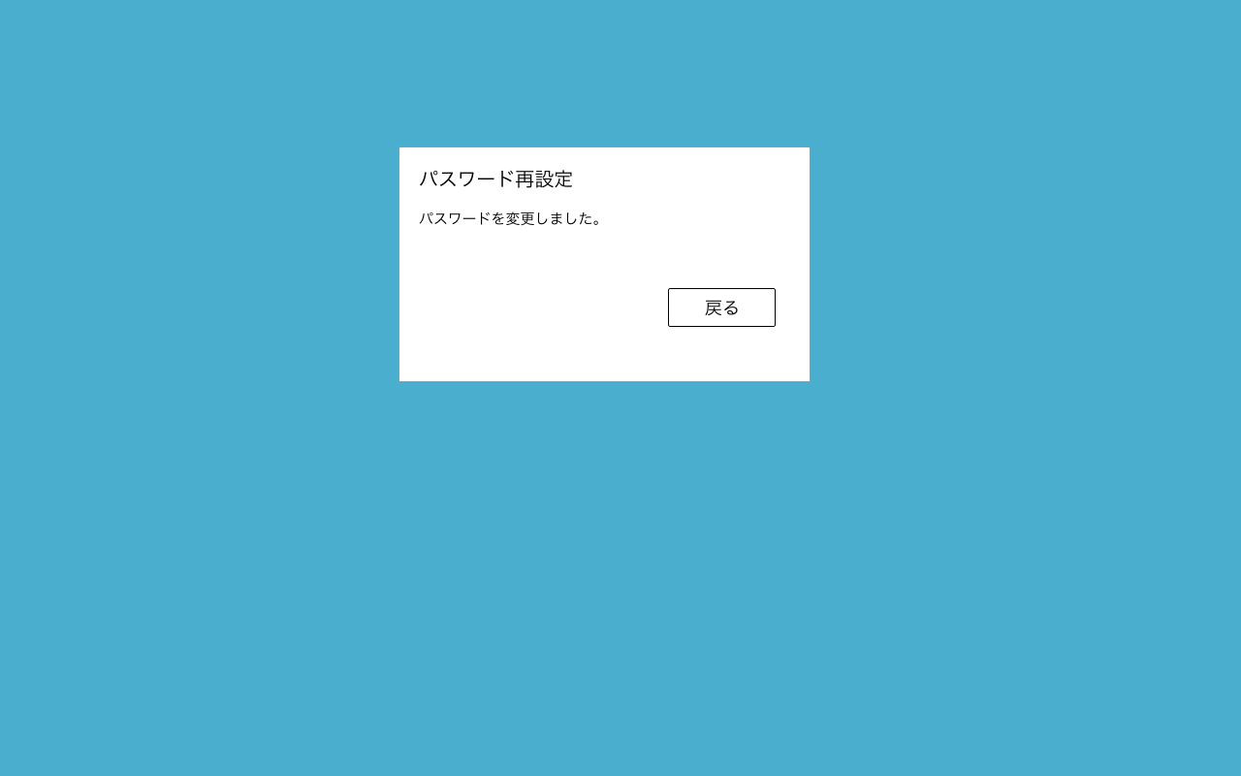
画面表示のみ
パスワード再設定フロー

1.ログイン画面からパスワード忘れ画面[C1-2]へ遷移
2.メールアドレス入力後、送信ボタンを押下で、メール送信完了画面[C1-4]へ遷移
→パスワード再設定（パスワード入力）画面へのリンク付きメール送信処理
3.メールに記載のリンクからパスワード再設定（パスワード入力）画面[C1-5]へ遷移
4.パスワード入力後、パスワード再設定完了画面[C1-6]へ遷移
→パスワード更新処理

C1-1表示

C2-1
部分一致
検索項目
No | 項目名 | 検索方法 | 入力方法 | 備考
1 | 顧客名 | 部分一致 | テキスト
2 | 初回来店日 | 範囲指定 | テキスト
初期値
From:表示日-1ヶ月
To:表示日
表示項目
No | 項目名 | テーブル名 | カラム名 | 備考
1 | 顧客名 | customers | last_name_kana
 |  | customers | first_name_kana
 |  | customers | last_name
 |  | customers | first_name
2 | 初回来店日 | customers | created_at | 登録日を初回来店日とする。
C2-2表示
検索条件に合致する
・論理削除されていない
AND
・ログインしたスタッフの店舗IDを持つ
データを抽出
論理削除されていない
is_deleted = 0
1
2

C2-3表示

表示件数：10件
でページネーションする。

C2-2
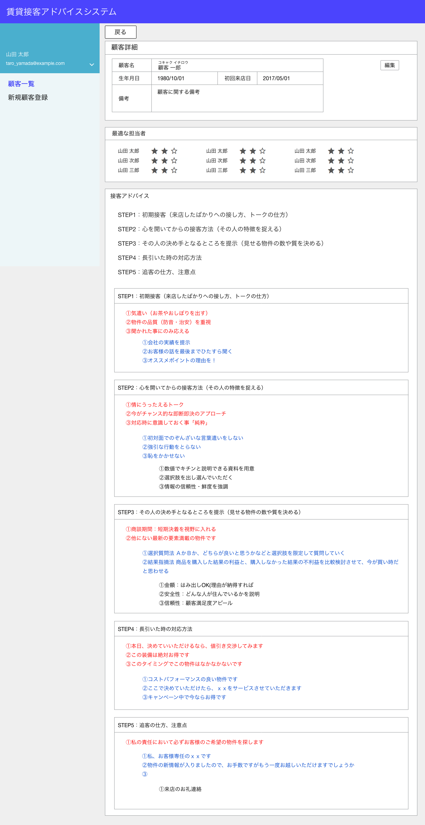
C2-1表示
表示項目
No | 項目名 | テーブル名 | カラム名 | 備考
1 | 顧客名 | customers | last_name_kana
 |  | customers | first_name_kana
1
C2-4表示
 |  | customers | last_name
3
 |  | customers | first_name
2
削除
2 | 生年月日 | customers | birthday
4
C2-7表示
3 | 初回来店日 | customers | created_at | 登録日を初回来店日とする。
4 | 備考 | customers | note1
該当顧客とログインした店舗スタッフと同一店舗内の全スタッフとの相性を表示する。
相性の算出方法は別途記載。
相性値は1~3。
数値の数分、星を色付きにする。
5 | 店舗スタッフ名 | staffs | last_name
 |  | staffs | first_name
5
6
6 | 相性値 | compatibilities | compatibility
7 | 接客アドバイス（12分類） | step1_advices | type_12_advice
8 | 接客アドバイス（3分類） | step1_advices | type_3_advice
9 | 接客アドバイス（60分類） | step2_advices | type_60_advice
星は以下のアイコンを想定。
https://gurayyarar.github.io/AdminBSBMaterialDesign/pages/ui/icons.html
TOGGLE
・star
・star_border
10 | 接客アドバイス（12分類） | step2_advices | type_12_advice
11 | 接客アドバイス（3分類） | step2_advices | type_3_advice
12 | 接客アドバイス（60分類） | step3_advices | type_60_advice
固定の文字列。
下の同名のSTEPに飛ぶリンクをつける。
13 | 接客アドバイス（12分類） | step3_advices | type_12_advice
14 | 接客アドバイス（3分類） | step3_advices | type_3_advice
15 | 接客アドバイス（12分類） | step4_advices | type_12_advice
16 | 接客アドバイス（3分類） | step4_advices | type_3_advice
17 | 接客アドバイス（60分類） | step5_advices | type_60_advice
18 | 接客アドバイス（12分類） | step5_advices | type_12_advice
19 | 接客アドバイス（3分類） | step5_advices | type_3_advice
顧客のISD診断結果から適切な接客アドバイスを抽出して表示する。
各STEPで抽出条件が異なるので別途記載する。

7

8
5～6の取得方法
1.顧客のISD診断結果を取得する。
→diagnosesから以下の条件のレコードを取得する。
抽出条件
・diagnoses.user_id = [表示中のcustomers.id]
・user_type = 1
2.店舗スタッフを全員取得する。
→staffsから以下の条件のレコードを取得する。
抽出条件
・staffs.store_id = [表示中のcustomers.store_id]
→ここで「5」を取得
3.店舗スタッフの全員ISD診断結果を取得する。
→diagnosesから以下の条件のレコードを取得する。
抽出条件
・diagnoses.user_id = [2で取得したstaffs.id]
・user_type = 2
4.顧客と店舗スタッフの相性値を取得する。
→compatibilitiesから以下の条件のレコードを取得する。
抽出条件
・customer_type_3_diagnosis = [1で取得したdiagnoses.type_3_diagnosis]
・staff_type_3_diagnosis = [3で取得したdiagnoses.type_3_diagnosis]
→2で取得した店舗スタッフ分繰り返す。
→ここで「6」を取得
7～19の取得方法
1.ISD診断結果を取得する。
→diagnosesから以下の条件のレコードを取得する。
抽出条件
・diagnoses.user_id = [表示中のcustomers.id]
・user_type = 1
2.STEP1の接客アドバイスを取得する
→step1_advicesから以下の条件のレコードを取得する。
抽出条件
type_12_surface_diagnosis = [1で取得した・diagnoses.type_12_surface_diagnosis]
3.STEP2の接客アドバイスを取得する
→step2_advicesから以下の条件のレコードを取得する。
抽出条件
・type_60_diagnosis = [1で取得した・diagnoses.type_60_diagnosis]
4.STEP3の接客アドバイスを取得する
→step3_advicesから以下の条件のレコードを取得する。
抽出条件
・type_60_diagnosis = [1で取得した・diagnoses.type_60_diagnosis]
5.STEP4の接客アドバイスを取得する
→step4_advicesから以下の条件のレコードを取得する。
抽出条件
type_12_intent_diagnosis = [1で取得した・diagnoses.type_12_intent_diagnosis]
6.STEP5の接客アドバイスを取得する
→step5_advicesから以下の条件のレコードを取得する。
抽出条件
・type_60_diagnosis = [1で取得した・diagnoses.type_60_diagnosis]

アドバイスは2個

9

インデントをつける
10
①、②はDBのデータに含まれているので、そのまま表示すればよい。

インデントをつける
11

12
13

14

15

アドバイスは2個

16

17

18

19

C2-3
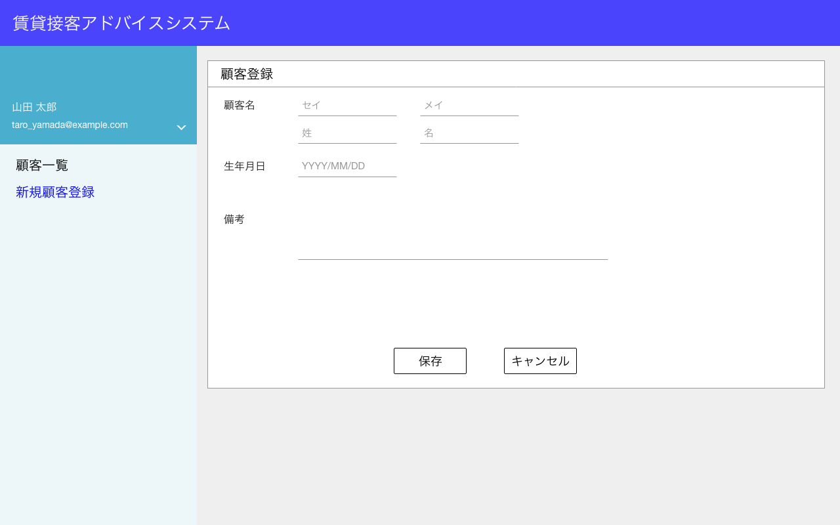
新規登録なので、表示するデータはない
項目
No | 項目名 | テーブル名 | カラム名 | 備考
1 | 顧客名・姓（カナ） | customers | last_name_kana
2 | 顧客名・名（カナ） | customers | first_name_kana
1
2
3 | 顧客名・姓 | customers | last_name
4 | 顧客名・名 | customers | first_name
3
4
5 | 生年月日 | customers | birthday
6 | 備考 | customers | note1
5
 | 店舗ID | customers | store_id | 登録した店舗スタッフのstore_id

6
データはDBに保存しない

C2-5表示
C2-1表示

C2-4
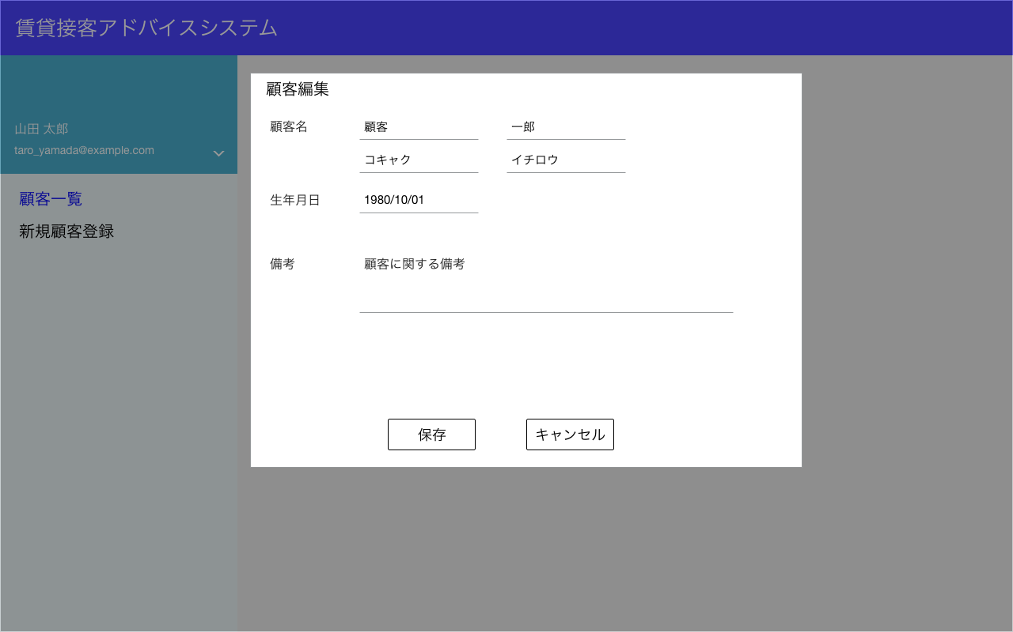
モーダル表示
項目
No | 項目名 | テーブル名 | カラム名 | 備考
1 | 顧客名・姓（カナ） | customers | last_name_kana
2 | 顧客名・名（カナ） | customers | first_name_kana
1
2
3 | 顧客名・姓 | customers | last_name
4 | 顧客名・名 | customers | first_name
3
4
5 | 生年月日 | customers | birthday
5
6 | 備考 | customers | note1
 | 店舗ID | customers | store_id | 登録した店舗スタッフのstore_id

6
データはDBに保存しない

C2-5表示
C2-2表示

C2-5
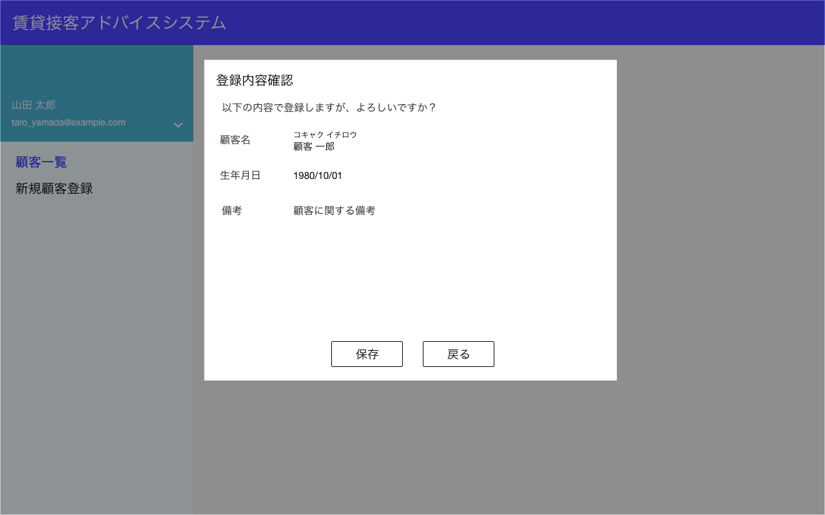
モーダル表示
項目
No | 項目名 | テーブル名 | カラム名 | 備考
1 | 顧客名 | customers | last_name_kana
 |  | customers | first_name_kana
 |  | customers | last_name
 |  | customers | first_name
2 | 生年月日 | customers | birthday
1
3 | 備考 | customers | note1
 | 店舗ID | customers | store_id | 登録した店舗スタッフのstore_id
2
 | ユーザーID | diagnoses | user_id | 該当のcustomers.id
 | ユーザー種別 | diagnoses | user_type | 1
3
 | ISD診断結果（3分類） | diagnoses | type_3_diagnosis | APIで取得したtype_3
押下でデータをDBに登録する。
登録 or 更新処理を実施する。
画面項目以外にも登録内容があるので、下のフローを参照。
 | ISD診断結果（12分類） | diagnoses | type_12_diagnosis | APIで取得したtype_12
 | ISD診断結果（意思12分類） | diagnoses | type_12_intent_diagnosis | APIで取得したtype_12_intent
 | ISD診断結果（表面12分類） | diagnoses | type_12_surface_diagnosis | APIで取得したtype_12_surface
 | ISD診断結果（60分類） | diagnoses | type_60_diagnosis | APIで取得したtype_60

C2-6表示
C2-3 or C2-4表示

C2-6
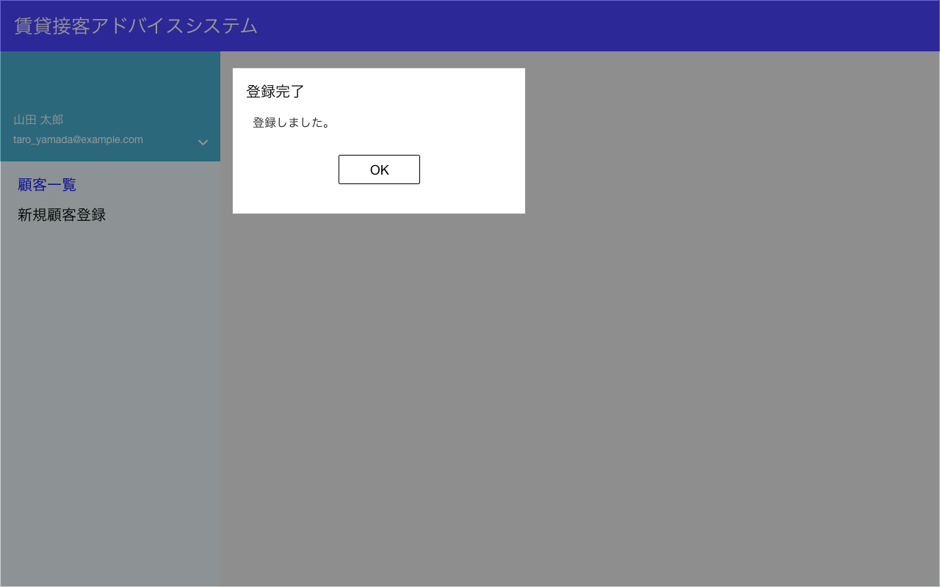

モーダル表示

C2-2表示

C2-7
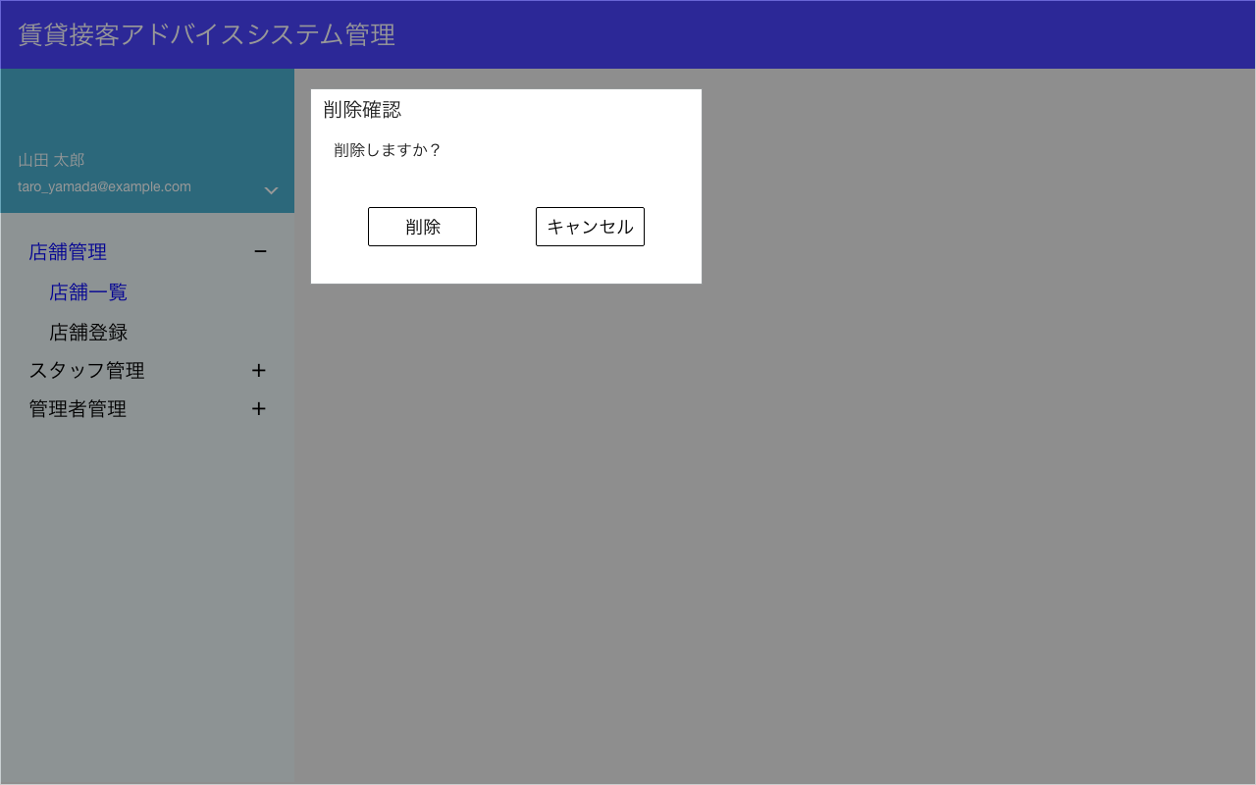
モーダル表示
項目
No | 項目名 | テーブル名 | カラム名 | 備考
 | 削除フラグ | customers | is_deleted

C2-8表示
C2-2表示
削除処理を実施。
該当のcustomers.idのレコードを
is_deleted=1
に変更する。

C2-8


モーダル表示

C2-１表示

